상품제안서
제로마크 슬로링 텀블러 350ml [오프화이트/네이비] | 상품코드: F32402

 |  |  |  |  |  |  | 02-412-0044 | www.easy1.co.kr
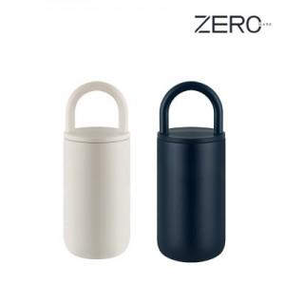

【상세/제작정보】 | <p><span style="font-size: 12pt;">** 실크인쇄 100개미만 35000원별도</span></p><p><span style="font-size: 12pt;">** 레이저인쇄 100개미만 25000원별도</span></p><p><span style="font-size: 12pt;">** UV필름인쇄 100개미만 70000원별도</span></p><p><span style="font-size: 12pt;">** 배송비- 한박스 50개 / 4500원별도</span></p><p>&nbsp;</p>

【인쇄/포장옵션】 | 실크, 레이저, 컬러필름인쇄 / 포장지포장

【공급단가】 | 수량 | 100~ | 300~ | 500~ | 1,000~ | 3,000~
*VAT별도 | 단가 | 7,550원 | 7,200원 | 7,050원 | 6,900원 | 6,800원

【상품 URL】 | https://easy1.co.kr:443/src/goods_detail.php?gdno=32402

